상품제안서
아쿠아시티 80이중방풍 자동장우산 | 상품코드: S07864

 |  |  |  |  |  |  | 02-713-8555 | www.synergygift.co.kr
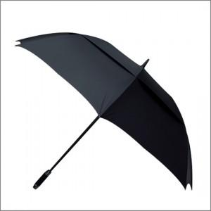

【상세/제작정보】

【인쇄/포장옵션】 | 실크, 원단인쇄(실크) / 포장불가능

【공급단가】 | 수량 | 50~ | 100~ | 500~ | 1,000~ | 2,000~
*VAT별도 | 단가 | 11,200원 | 10,790원 | 10,370원 | 9,960원 | 9,710원

【상품 URL】 | https://www.synergygift.co.kr:443/src/goods_detail.php?gdno=9880

